Hoja1
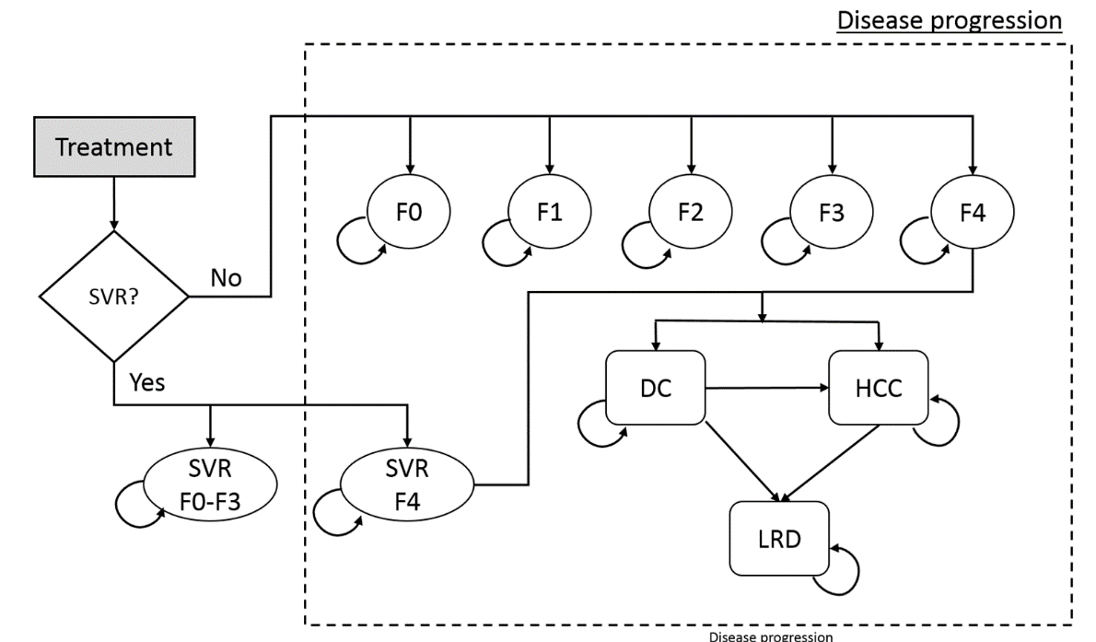
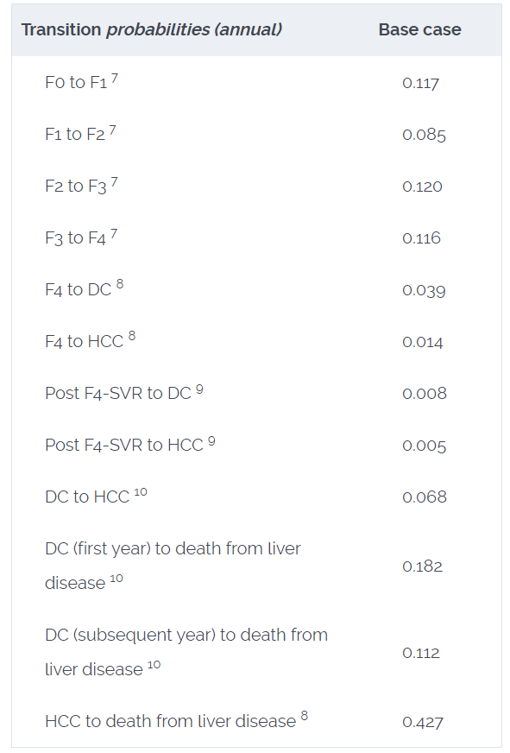

ObservadoEsperado
 | 25 |  |  | 30 |  |  | 35 |  |  | 40 |  |  | 45 |  |  | 50 |  |  | 55 |  |  | 60 |  |  | 65 |  |  | 70 |  |  |  |  |  |  |  |  | 15.9 | 18.152279536
 | Esperado | Obtenido | Diferencia | Esperado | Obtenido | Diferencia | Esperado | Obtenido | Diferencia | Esperado | Obtenido | Diferencia | Esperado | Obtenido | Diferencia | Esperado | Obtenido | Diferencia | Esperado | Obtenido | Diferencia | Esperado | Obtenido | Diferencia | Esperado | Obtenido | Diferencia | Esperado | Obtenido | Diferencia |  |  |  |  |  |  | #NAME?
LDR | 6731 | 6577.9780827 | 2.2733905412 | 6183 | 6031.0360704 | 2.4577701696 | 5576 | 5425.8137449 | 2.6934407297 | 4924 | 4772.9756491 | 3.067107045 | 4218 | 4085.8614962 | 3.1327288705 | 3505 | 3384.3997245 | 3.4408067182 | 2743 | 2694.6363696 | 1.763165528 | 2078 | 2038.1617589 | 1.9171434579 | 1449 | 1436.3934498 | 0.87001726784 | 922 | 909.56335241 | 1.3488771784 |  |  |  |  |  |  | #NAME?
DC | 5373 | 5261.320465 | 2.0785321972 | 5013 | 4904.0272073 | 2.1738039637 | 4600 | 4499.8182432 | 2.1778642775 | 4148 | 4053.2757335 | 2.2836129815 | 3649 | 3570.4681194 | 2.1521480021 | 3126 | 3062.5592384 | 2.0294549461 | 2594 | 2546.4823398 | 1.8318296161 | 2013 | 2036.0581997 | 1.1454644644 | 1514 | 1545.7769264 | 2.0988722883 | 1075 | 1090.0075655 | 1.3960526074 |  |  |  |  |  |  | #NAME?
HCC | 3575 | 3574.4613459 | 0.01506724864 | 3302 | 3303.3474139 | 0.040805994176 | 3009 | 3000.509512 | 0.28216975695 | 2679 | 2670.466423 | 0.31853591002 | 2338 | 2318.9739908 | 0.81377285014 | 1974 | 1955.3055097 | 0.9470359825 | 1604 | 1592.3401226 | 0.72692502361 | 1234 | 1240.6765026 | 0.54104559368 | 903 | 911.07877979 | 0.89465999837 | 613 | 613.94204659 | 0.1536780738 |  |  |  |  |  |  | #NAME?
COSTO | 15582 | 16340.412054 | 4.8672317665 | 15007 | 15736.487224 | 4.8609797051 | 14294 | 14977.080055 | 4.7787886862 | 13421 | 14048.036504 | 4.672055017 | 12359 | 12935.489851 | 4.6645347565 | 11129 | 11640.985661 | 4.6004641975 | 9701 | 10190.158113 | 5.0423473157 | 8154 | 8603.2450854 | 5.5095055847 | 6540 | 6911.8640312 | 5.6859943605 | 4909 | 5160.856681 | 5.1305088809 |  |  |  |  |  |  | #NAME?
QALYS | 15.9 | 18.152279536 | 14.165280102 | 15.3 | 17.758792181 | 16.070537132 | 14.7 | 17.241316771 | 17.287869188 | 13.9 | 16.578870299 | 19.272448191 | 13.1 | 15.742844992 | 20.174389253 | 12.1 | 14.712500738 | 21.590915188 | 10.9 | 13.488183352 | 23.744801391 | 9.6 | 12.053071786 | 25.552831102 | 8.2 | 10.390301633 | 26.710995529 | 6.5 | 8.4841960434 | 30.526092975 |  |  |  |  |  |  | #NAME?
LDR TTO | 832 | 843.81803282 | 1.4204366367 | 777 | 780.97076887 | 0.51103846477 | 701 | 713.38233938 | 1.766382223 | 630 | 641.59281232 | 1.8401289396 | 556 | 566.10354672 | 1.8171846611 | 480 | 487.95830455 | 1.6579801141 | 401 | 408.88336761 | 1.9659270839 | 323 | 329.91884572 | 2.1420574978 | 246 | 252.15127569 | 2.5005185734 | 174 | 176.78923627 | 1.6030093529 |  |  |  |  |  |  | #NAME?
DC TTO | 581 | 587.30019031 | 1.0843701045 | 545 | 549.82102874 | 0.88459242964 | 502 | 509.18825838 | 1.4319239795 | 459 | 465.64849791 | 1.4484744901 | 418 | 419.38053714 | 0.33027204214 | 370 | 370.89151908 | 0.24095110366 | 317 | 321.18546528 | 1.3203360509 | 264 | 270.75507399 | 2.5587401496 | 209 | 220.03496036 | 5.2798853399 | 161 | 169.36869173 | 5.1979451723 |  |  |  |  |  |  | #NAME?
HCC TTO | 500 | 509.08520538 | 1.8170410767 | 469 | 473.97308161 | 1.0603585517 | 427 | 436.17721918 | 2.1492316573 | 384 | 395.96211319 | 3.1151336444 | 340 | 353.54169441 | 3.9828512969 | 297 | 309.42389553 | 4.1831298078 | 252 | 264.53133062 | 4.9727502462 | 211 | 219.35253522 | 3.9585474992 | 164 | 174.35893434 | 6.3164233805 | 122 | 130.01915733 | 6.5730797749 |  |  |  |  |  |  | #NAME?
COSTO TTO | 1850 | 2006.5186975 | 8.4604701346 | 1796 | 1952.2795458 | 8.7015337302 | 1723 | 1885.5711747 | 9.4353554665 | 1648 | 1805.0878302 | 9.5320285344 | 1568 | 1709.1810247 | 9.0038918818 | 1469 | 1597.2083716 | 8.7275950745 | 1350 | 1470.3115954 | 8.9119700299 | 1225 | 1328.4244031 | 8.4428084167 | 1088 | 1171.8341774 | 7.7053471882 | 930 | 1001.4271584 | 7.6803396155 |  |  |  |  |  |  | #NAME?
QALYS | 21.40 | 24.88 | 16.271182351 | 20.20 | 23.84 | 18.040159037 | 19.00 | 22.65 | 19.197923202 | 17.60 | 21.29 | 20.93989406 | 16.10 | 19.74 | 22.632330981 | 14.50 | 18.02 | 24.283452662 | 12.90 | 16.14 | 25.118958915 | 11.10 | 14.10 | 27.033468166 | 9.30 | 11.90 | 27.941486167 | 7.20 | 9.53 | 32.324129285 |  |  |  |  |  |  | #NAME?
ICER F0F3 | -2617.00 |  | -100 | -2840.00 |  | -100 | -3104.00 |  | -100 | -3399.00 |  | -100 | -3723.00 |  | -100 | -4068.00 |  | -100 | -4368.00 |  | -100 | -4716.00 |  | -100 | -5066.00 |  | -100 | -5340.00 |  | -100 |  |  |  |  |  |  | #NAME?
ICER F4 | -2036.00 |  | -100 | -2186.00 |  | -100 | -2386.00 |  | -100 | -2620.00 |  | -100 | -2877.00 |  | -100 | -3210.00 |  | -100 | -3620.00 |  | -100 | -4102.00 |  | -100 | -4776.00 |  | -100 | -5704.00 |  | -100
ICER | -2510.00 | -2129.93 | -15.142293165 | -2714.00 | -2265.16 | -16.538046101 | -2959.00 | -2421.53 | -18.163789484 | -3235.00 | -2601.26 | -19.590202286 | -3536.00 | -2805.90 | -20.64752313 | -3869.00 | -3035.66 | -21.538954235 | -4187.00 | -3287.83 | -21.475392441 | -4561.00 | -3552.78 | -22.105294224 | -4990.00 | -3805.74 | -23.732699127 | -5437.00 | -3987.41 | -26.661620206 |  |  | WHO 2015 | WHO 2019 | GBD B
DIF EPI | 0.00 | 0 | 8.6888378049 | 0.00 | 0 | 7.1283695736 | 0.00 | 0 | 10.501012624 | 0.00 | 0 | 12.072993011 | 0.00 | 0 | 12.228957723 | 0.00 | 0 | 12.499358672 | 0.00 | 0 | 12.580933549 | 0.00 | 0 | 12.262998663 | 0.00 | 0 | 17.960376848 | 0.00 | 0 | 16.27264216 | 122.19648063 | Descuento 4 | 122.19648063 | 140.55240156 | 116.23518276 | 303.70356673
DIF COSTO |  |  | 13.327701901 |  |  | 13.562513435 |  |  | 14.214144153 |  |  | 14.204083551 |  |  | 13.668426638 |  |  | 13.328059272 |  |  | 13.954317346 |  |  | 13.952314001 |  |  | 13.391341549 |  |  | 12.810848496 | 136.41375034 |  | 136.41375034 | 149.70551107 | 130.26657061 | 199.74528321
DIF QALY |  |  | 30.436462453 |  |  | 34.110696169 |  |  | 36.48579239 |  |  | 40.212342251 |  |  | 42.806720234 |  |  | 45.874367851 |  |  | 48.863760306 |  |  | 52.586299268 |  |  | 54.652481696 |  |  | 62.85022226 | 448.87914488 |  | 204.21853783 | 215.97754132 | 197.74040646 | 261.79556761
DIF ICER |  |  | 15.142293165 |  |  | 16.538046101 |  |  | 18.163789484 |  |  | 19.590202286 |  |  | 20.64752313 |  |  | 21.538954235 |  |  | 21.475392441 |  |  | 22.105294224 |  |  | 23.732699127 |  |  | 26.661620206 | 205.5958144 |  | 94.584233633 | 94.957999678 | 94.265794228 | 93.970515149
 |  | 2.2522795362 |  |  | 2.4587921812 |  |  | 2.5413167706 |  |  | 2.6788702985 |  |  | 2.6428449922 |  |  | 2.6125007378 |  |  | 2.5881833516 |  |  | 2.4530717858 |  |  | 2.1903016334 |  |  | 1.9841960434 |  | 24.402357331
 |  |  |  |  |  |  |  |  |  |  |  |  |  |  |  |  |  |  |  |  |  |  |  |  |  |  |  |  |  |  |  | Descuento 3 | 116.23518276 | 303.70356673 | 140.55240156 | 122.19648063
10 | 6.2321722889
20 | 19.638119482
30 | 35.306499602
40 | 49.546383325
50 | 59.983970166
60 | 65.779780827
10 | 8.5248909432
20 | 20.20821673
30 | 32.138467997
40 | 42.108429713
50 | 48.976339816
60 | 52.61320465
10 | 4.56372881
20 | 12.156063554
30 | 20.468653893
40 | 27.739075401
50 | 32.924297854
60 | 35.744613459
10 | 6.2321722889
20 | 19.638119482
30 | 35.306499602
40 | 49.546383325
50 | 59.983970166
60 | 65.779780827
10 | 8.5248909432
20 | 20.20821673
30 | 32.138467997
40 | 42.108429713
50 | 48.976339816
60 | 52.61320465
10 | 4.56372881
20 | 12.156063554
30 | 20.468653893
40 | 27.739075401
50 | 32.924297854
60 | 35.744613459
10 | 6.2321722889
20 | 19.638119482
30 | 35.306499602
40 | 49.546383325
50 | 59.983970166
60 | 65.779780827
10 | 8.5248909432
20 | 20.20821673
30 | 32.138467997
40 | 42.108429713
50 | 48.976339816
60 | 52.61320465
10 | 4.56372881
20 | 12.156063554
30 | 20.468653893
40 | 27.739075401
50 | 32.924297854
60 | 35.744613459
10 | 6.1947319676
20 | 19.416064011
30 | 34.713815229
40 | 48.334975718
50 | 56.831737373
60 | 60.892019803
10 | 8.4803473079
20 | 20.003776238
30 | 31.65368666
40 | 41.191823273
50 | 46.787026813
60 | 49.334994979
 |  |  |  |  |  |  |  |  |  |  |  |  |  |  |  |  |  |  |  |  |  |  |  |  |  |  |  |  |  |  | 7.9898312812 |  | 130.26657061 | 199.74528321 | 149.70551107 | 136.41375034
10 | 4.5384972512
20 | 12.026364883
30 | 20.142678475
40 | 27.097154829
50 | 31.317178036
60 | 33.291410982
 |  |  |  |  |  |  |  |  |  |  |  |  |  |  |  |  |  |  |  |  |  |  |  |  |  |  |  |  |  |  |  |  | 441.38087354 | 523.35672481 | 464.60366714 | 448.87914488
 |  |  |  |  |  |  |  |  |  |  |  |  |  |  |  |  |  |  |  |  |  |  |  |  |  |  |  |  |  |  |  |  | 204.26072095 | 214.37317336 | 208.15298768 | 205.5958144
 |  |  | 30.436462453 |  |  | 34.110696169 |  |  | 36.48579239 |  |  | 40.212342251 |  |  | 42.806720234 |  |  | 45.874367851 |  |  | 48.863760306 |  |  | 52.586299268 |  |  | 54.652481696 |  |  | 62.85022226

 | 25 |  |  | 30 |  |  | 35 |  |  | 40 |  |  | 45 |  |  | 50 |  |  | 55 |  |  | 60 |  |  | 65 |  |  | 70
 | Esperado | Obtenido | Diferencia | Esperado | Obtenido | Diferencia | Esperado | Obtenido | Diferencia | Esperado | Obtenido | Diferencia | Esperado | Obtenido | Diferencia | Esperado | Obtenido | Diferencia | Esperado | Obtenido | Diferencia | Esperado | Obtenido | Diferencia | Esperado | Obtenido | Diferencia | Esperado | Obtenido | Diferencia
LDR | 6306 | 6433.7559251 | 2.0259423579 | 5748 | 5878.7157484 | 2.2741083575 | 5126 | 5260.6622144 | 2.6270428094 | 4459 | 4590.8462824 | 2.9568576446 | 3755 | 3885.4741062 | 3.4746765968 | 3053 | 3170.9308138 | 3.8627846001 | 2326 | 2475.7789293 | 6.4393348804 | 1714 | 1828.0418504 | 6.6535501988 | 1166 | 1255.8091311 | 7.7023268555 | 727 | 772.92730948 | 6.3173740693
DC | 5082 | 5163.8630231 | 1.6108426426 | 4709 | 4799.8999 | 1.9303440217 | 4278 | 4383.9678746 | 2.4770424169 | 3805 | 3920.2473491 | 3.0288396612 | 3291 | 3416.220174 | 3.804927803 | 2765 | 2887.9383775 | 4.4462342663 | 2237 | 2354.3388945 | 5.2453685532 | 1687 | 1835.6527679 | 8.8116637771 | 1234 | 1355.350938 | 9.8339495931 | 859 | 925.42006331 | 7.732254169
HCC | 3358 | 3502.1123809 | 4.2916134864 | 3079 | 3226.5728536 | 4.7928825461 | 2772 | 2916.324528 | 5.2065125547 | 2435 | 2575.9164064 | 5.7871214122 | 2088 | 2212.3673794 | 5.9562921163 | 1726 | 1838.3600265 | 6.5098508995 | 1365 | 1468.1249489 | 7.5549413089 | 1023 | 1116.155291 | 9.1060890495 | 728 | 798.02833776 | 9.6192771643 | 486 | 521.55575076 | 7.3159980981
COSTO | 13632 | 14601.693328 | 7.1133606808 | 13118 | 14099.544254 | 7.4824230337 | 12453 | 13448.502401 | 7.9940769338 | 11638 | 12627.947878 | 8.5061683973 | 10633 | 11620.037269 | 9.2827731519 | 9487 | 10431.160991 | 9.9521554894 | 8162 | 9080.2047056 | 11.249751355 | 6772 | 7598.8701304 | 12.210131872 | 5365 | 6048.5222357 | 12.740395819 | 4007 | 4463.3550771 | 11.388946272
QALYS | 16.5 | 19.462345071 | 17.95360649 | 15.9 | 19.154459323 | 20.468297626 | 15.3 | 18.723880323 | 22.378302765 | 14.4 | 18.136799696 | 25.949997886 | 13.5 | 17.349008582 | 28.511174685 | 12.4 | 16.333673182 | 31.723170825 | 11.2 | 15.0647634 | 34.506816068 | 9.8 | 13.516259541 | 37.921015721 | 8.2 | 11.698989174 | 42.670599684 | 6.5 | 9.5596911348 | 47.072171305
LDR TTO | 666 | 679.76466154 | 2.0667659965 | 621 | 631.20352348 | 1.643079466 | 562 | 578.38125421 | 2.9148139167 | 505 | 521.490917 | 3.2655281186 | 443 | 460.79997625 | 4.0180533285 | 379 | 397.36299252 | 4.8451167602 | 315 | 332.33516995 | 5.5032285565 | 249 | 266.91698239 | 7.1955752582 | 186 | 202.90772026 | 9.0901721827 | 134 | 140.88607987 | 5.1388655717
DC TTO | 467 | 468.70243305 | 0.3645466918 | 433 | 439.74549938 | 1.5578520515 | 403 | 407.98403497 | 1.2367332421 | 367 | 373.46224468 | 1.7608296135 | 329 | 336.23659401 | 2.1995726482 | 291 | 296.88640989 | 2.0228212672 | 247 | 256.05064828 | 3.6642300739 | 200 | 214.35484537 | 7.1774226829 | 159 | 172.8690159 | 8.7226515092 | 122 | 131.50326205 | 7.7895590534
HCC TTO | 400 | 411.94791569 | 2.9869789223 | 377 | 384.77257116 | 2.0616899622 | 341 | 355.16821252 | 4.154901033 | 309 | 323.20118319 | 4.5958521656 | 271 | 288.95328702 | 6.6248291589 | 235 | 252.96320955 | 7.6439189573 | 201 | 215.81816548 | 7.3722216298 | 164 | 178.10576255 | 8.6010747244 | 124 | 140.79973175 | 13.548170769 | 94 | 103.98300937 | 10.620222738
COSTO TTO | 1464 | 1562.9460175 | 6.7586077494 | 1424 | 1528.5240169 | 7.340169724 | 1376 | 1484.8817781 | 7.9129199229 | 1320 | 1430.408874 | 8.3643086378 | 1255 | 1363.2712589 | 8.6271919452 | 1174 | 1282.9660018 | 9.2816015147 | 1084 | 1189.3249017 | 9.7163193477 | 985 | 1082.5647799 | 9.9050537961 | 882 | 964.86995527 | 9.395686539 | 774 | 835.99778572 | 8.0100498346
QALYS | 21.50 | 25.25 | 17.440167926 | 20.40 | 24.35 | 19.350007556 | 19.20 | 23.28 | 21.260458385 | 17.70 | 22.03 | 24.478235657 | 16.30 | 20.57 | 26.207104637 | 14.70 | 18.90 | 28.549927775 | 13.00 | 17.01 | 30.822136869 | 11.10 | 14.90 | 34.228530784 | 9.20 | 12.61 | 37.036600603 | 7.20 | 10.09 | 40.108378872
ICER F0F3 | -2,516 |  | -100 | -2,743 |  | -100 | -2,986 |  | -100 | -3,279 |  | -100 | -3559.00 |  | -100 | -3,863 |  | -100 | -4,061 |  | -100 | -4,297 |  | -100 | -4,560 |  | -100 | -4,668 |  | -100
ICER F4 | -1,912 |  | -100 | -2062.00 |  | -100 | -2,238 |  | -100 | -2,459 |  | -100 | -2,721 |  | -100 | -3,050 |  | -100 | -3,431 |  | -100 | -3,923 |  | -100 | -4,544 |  | -100 | -5,415 |  | -100
ICER | -2,417 | -2253.00 | -6.7854095969 | -2,626 | -2420.79 | -7.8145641244 | -2,851 | -2624.68 | -7.9383130972 | -3,122 | -2874.22 | -7.9364580887 | -3,391 | -3182.61 | -6.1452813624 | -3,692 | -3569.10 | -3.3288348923 | -3,923 | -4063.04 | -3.5696033763 | -4,212 | -4711.35 | -11.855454526 | -4,556 | -5596.41 | -22.835946203 | -4,844 | -6868.54 | -41.79471582

Brazil
 | 25 |  |  | 30 |  |  | 35 |  |  | 40 |  |  | 45 |  |  | 50 |  |  | 55 |  |  | 60 |  |  | 65 |  |  | 70
 | Esperado | Obtenido | Diferencia | Esperado | Obtenido | Diferencia | Esperado | Obtenido | Diferencia | Esperado | Obtenido | Diferencia | Esperado | Obtenido | Diferencia | Esperado | Obtenido | Diferencia | Esperado | Obtenido | Diferencia | Esperado | Obtenido | Diferencia | Esperado | Obtenido | Diferencia | Esperado | Obtenido | Diferencia
LDR | 6731 | 6573.7467349 | 2.3362541246 | 6183 | 6022.5896119 | 2.5943779403 | 5576 | 5412.5276047 | 2.9317144066 | 4924 | 4755.0607813 | 3.4309345787 | 4218 | 4066.0092306 | 3.6033847648 | 3505 | 3366.0778758 | 3.9635413472 | 2743 | 2676.8999372 | 2.4097726156 | 2078 | 2021.7088198 | 2.7089114641 | 1449 | 1421.9325248 | 1.8680107133 | 922 | 897.30404176 | 2.6785204165
DC | 5373 | 5259.5891058 | 2.1107555219 | 5013 | 4899.2579685 | 2.2689413828 | 4600 | 4491.2953143 | 2.3631453418 | 4148 | 4040.8334329 | 2.583572013 | 3649 | 3556.0129048 | 2.5482898121 | 3126 | 3048.9340654 | 2.4653210057 | 2594 | 2532.7303183 | 2.3619769339 | 2013 | 2022.6259135 | 0.4781874573 | 1514 | 1533.1127186 | 1.2623988479 | 1075 | 1077.7068296 | 0.25179810684
HCC | 3575 | 3572.6899648 | 0.064616368426 | 3302 | 3299.3928284 | 0.078957346219 | 3009 | 2993.9624034 | 0.4997539565 | 2679 | 2661.3325843 | 0.65947800457 | 2338 | 2308.6354302 | 1.255969622 | 1974 | 1945.6701159 | 1.4351511695 | 1604 | 1582.8287251 | 1.3199049168 | 1234 | 1231.6323754 | 0.19186585122 | 903 | 902.84947825 | 0.016669074967 | 613 | 606.44898033 | 1.0686818392
COSTO | 15582 | 16346.512821 | 4.9063844212 | 15007 | 15734.831784 | 4.8499485824 | 14294 | 14963.782067 | 4.6857567268 | 13421 | 14020.415044 | 4.4662472516 | 12359 | 12898.141671 | 4.362340568 | 11129 | 11603.130589 | 4.2603161913 | 9701 | 10147.316573 | 4.6007274848 | 8154 | 8556.1547336 | 4.9319932991 | 6540 | 6861.7021043 | 4.9189924209 | 4909 | 5105.572802 | 4.0043349365
QALYS | 15.9 | 19.669214741 | 23.705753091 | 15.3 | 19.236377486 | 25.727957424 | 14.7 | 18.663985851 | 26.96589014 | 13.9 | 17.929429163 | 28.988699018 | 13.1 | 17.010390628 | 29.850310135 | 12.1 | 15.892105848 | 31.339717756 | 10.9 | 14.556558943 | 33.546412324 | 9.6 | 12.991512977 | 35.328260174 | 8.2 | 11.178330683 | 36.321105888 | 6.5 | 9.0904480833 | 39.853047435
LDR TTO | 832 | 843.3901047 | 1.3690029691 | 777 | 780.13244818 | 0.40314648427 | 701 | 712.01560941 | 1.5714136111 | 630 | 639.65744569 | 1.5329278867 | 556 | 563.88677878 | 1.4184853914 | 480 | 485.88959497 | 1.2269989526 | 401 | 406.76867602 | 1.4385725734 | 323 | 327.78532982 | 1.4815262602 | 246 | 250.03156401 | 1.6388471592 | 174 | 174.6473721 | 0.37205292903
DC TTO | 581 | 587.09438855 | 1.0489481154 | 545 | 549.36626725 | 0.80114995478 | 502 | 508.39821571 | 1.274544962 | 459 | 464.47392597 | 1.1925764644 | 418 | 417.99473659 | 0.0012591901095 | 370 | 369.59856274 | 0.10849655677 | 317 | 319.84339333 | 0.89696950575 | 264 | 269.37216158 | 2.0349096909 | 209 | 218.61039554 | 4.598275379 | 161 | 167.73961133 | 4.1860939927
HCC TTO | 500 | 508.86260533 | 1.7725210652 | 469 | 473.52333477 | 0.96446370312 | 427 | 435.42785236 | 1.9737359161 | 384 | 394.878659 | 2.8329841134 | 340 | 352.28344859 | 3.6127789966 | 297 | 308.25136059 | 3.7883369 | 252 | 263.32365879 | 4.4935153915 | 211 | 218.12015568 | 3.3744813655 | 164 | 173.10994387 | 5.5548438255 | 122 | 128.66176914 | 5.4604665113
COSTO TTO | 1850 | 2007.1006062 | 8.4919246617 | 1796 | 1952.2347352 | 8.6990387076 | 1723 | 1884.5203957 | 9.374370033 | 1648 | 1802.7413807 | 9.3896468891 | 1568 | 1705.9461953 | 8.797588986 | 1469 | 1593.9457759 | 8.5054986999 | 1350 | 1466.5180111 | 8.6309637818 | 1225 | 1324.0627343 | 8.086753821 | 1088 | 1166.8746843 | 7.2495114278 | 930 | 995.604355 | 7.05423172
QALYS | 21.40 | 24.93 | 16.499040185 | 20.20 | 23.88 | 18.231555437 | 19.00 | 22.67 | 19.320095877 | 17.60 | 21.29 | 20.957870839 | 16.10 | 19.73 | 22.562152643 | 14.50 | 18.01 | 24.197653077 | 12.90 | 16.12 | 24.950579114 | 11.10 | 14.07 | 26.742131849 | 9.30 | 11.85 | 27.456755629 | 7.20 | 9.46 | 31.346816404
ICER F0F3 | -2617.00 |  | -100 | -2840.00 |  | -100 | -3104.00 |  | -100 | -3399.00 |  | -100 | -3723.00 |  | -100 | -4068.00 |  | -100 | -4368.00 |  | -100 | -4716.00 |  | -100 | -5066.00 |  | -100 | -5340.00 |  | -100
ICER F4 | -2036.00 |  | -100 | -2186.00 |  | -100 | -2386.00 |  | -100 | -2620.00 |  | -100 | -2877.00 |  | -100 | -3210.00 |  | -100 | -3620.00 |  | -100 | -4102.00 |  | -100 | -4776.00 |  | -100 | -5704.00 |  | -100
ICER | -2510.00 | -2725.31 | -8.5779060053 | -2714.00 | -2966.30 | -9.2961662192 | -2959.00 | -3264.24 | -10.315640331 | -3235.00 | -3637.13 | -12.430475992 | -3536.00 | -4111.58 | -16.277694016 | -3869.00 | -4729.00 | -22.227986242 | -4187.00 | -5557.26 | -32.726427233 | -4561.00 | -6715.88 | -47.245879038 | -4990.00 | -8434.94 | -69.036814443 | -5437.00 | -11213.41 | -106.24255498

CEA BRASIL
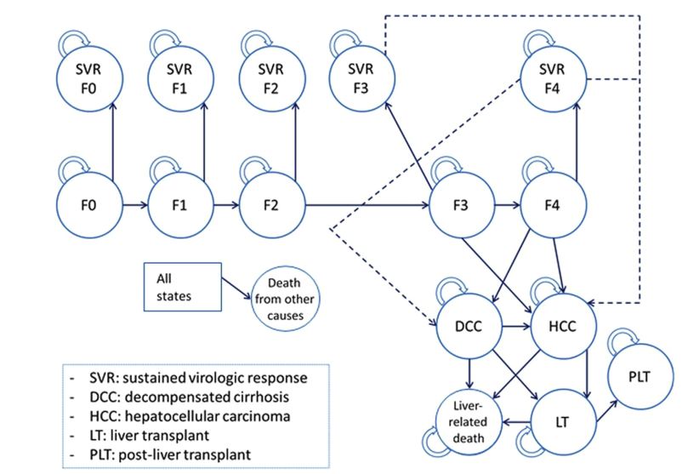

 |  |  |  |  |  |  |  | 7
 |  |  |  |  |  |  |  | 12
 |  |  |  |  |  |  |  | 24
 |  |  |  |  |  |  |  | 19
 |  |  |  |  |  |  |  | 38

 | Cohorte hipotetica que pueden empezar en F0-F4 distribución de fibrosis F0 7%, F1 12%,
 | F2 24% F3 19% F438%
 | 52 años
 | 65% Hombres |  | Obtenido en el modelo para 55 años |  |  | EN EL CEA | Modelo 52 años
 | TVR por 12 semanas |  | Costo con triple terapia: |  | 16927.745499 | 15742 | 17006.715597 | 1.0803402107
 | OUTCOMES de TVR |  | Costo sin terapia: |  | 2848.6963925 | 2212 | 3058.6565702 | 1.3827561348
 | 26.6 años y 19.3 QALYS |  | ICER: |  | 5598.55 | 6200 | 4947.9929625 | 0.79806338104
 | Descontado parece q es 13.47 y 9.74 |  | QALYS SIN TTO: |  | 8.6158952571 | 7.56 | 9.0366820173 | 1.1953283092
 | ICER 8277$ x QALY sobre la terapia dual |  | QALYS CON TTO: |  | 11.13 | 9.74 | 11.85561469 | 1.2172089004
 |  |  | DELTA QALY |  | 2.5147688569 | 2.18 | 2.8189326728 | 1.293088382
 |  |  | DELTA COSTO |  | 14079.049106 | 13530 | 13948.059026 | 1.0308986716

 | cF0F3t = 309.05 | 4WeekDAA |  | 100
 | cF0F3 = 61.75 | DxHCV |  | 140
 | cF4t = 309.05 | Assesment |  | 26
 | cF4 = 95.56
 | cSVRMonitoreo = 44.15 | F0-f2 | 61.75 | 204
 | cDCC = 235.36 | f3 | 61.75 | 420
 | cHCC = 1575.01 | CC | 95.56 | 489
 | cLT = 20451.16 | DC | 848 | 5437
 | cPLT = 344.58 | LC | 3600 | 9998
4219.9348993
3732.4404598 | cSDT = 3376.3
2409.4990675 | cTTOB = 16470.45
3058.6565702 | cTTOT = 14278.79 | 4759 x 4 semanas
9.0366820173

1762.5527663
1451.3282975
1067.6244439
17006.715597
11.85561469

4947.9929625

CEA CHILE
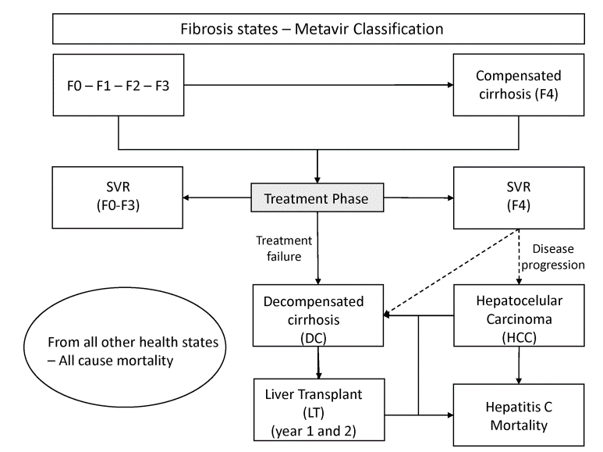

 |  |  |  |  |  |  |  |  | Edad 54 Años
 |  |  |  |  |  |  |  |  | D | 38,710
 |  |  |  |  |  |  |  |  | Monitoreo 12 | 62
 |  |  |  |  |  |  |  |  | PI | 30,336

 |  |  |  |  |  |  |  |  | F0-F1-F2 | 190
 |  |  |  |  |  |  |  |  | F3 | 282
 |  |  |  |  |  |  |  |  | F4 | 420
 |  |  |  |  |  |  |  |  | DC1 | 3049
 |  |  |  |  |  |  |  |  | DC2 | 2489 |  | DC | Lt | 0.023 |  | F0F1 | 0.77
 |  |  |  |  |  |  |  |  | HC1 | 1408 |  | HCC | LT | 0.04 |  | F2F3 | 0.66
 |  |  |  |  |  |  |  |  | HC2 | 956 |  | F0F3 | 0.686 |  |  | F4 | 0.55
 |  |  |  |  |  |  |  |  | LT | 60259 |  | F4 | 0.682 |  |  | DC | 0.45
 |  |  |  |  |  |  |  |  | LT2 | 8262 |  | DC | 0.536 |  |  | HCC | 0.45
 |  |  |  |  |  |  |  |  |  |  |  | HCC | 0.952 |  |  | SVR | 0.82
 |  |  |  |  |  |  |  |  |  |  |  |  |  |  |  | SVRF2F3 | 0.72
 |  |  |  |  |  |  |  |  |  |  |  |  |  |  |  | SVRF4 | 0.72

 |  |  |  |  |  |  |  |  | LT EN HC | 2410 | 3818
 |  |  |  |  |  |  |  |  |  |  | 4434
 |  |  |  |  |  |  |  |  | 4WeekDAA | 12903 |  |  |  | F0 | 0.686 |  |  | F0
 |  |  |  |  |  |  |  |  | DxHCV | 119 |  |  |  | F1 | 0.686 |  |  | F1
 |  |  |  |  |  |  |  |  | Assesment | 62 |  |  |  | F2 | 0.686 |  |  | F2
 |  |  |  |  |  |  |  |  |  |  |  |  |  | F3 | 0.686 |  |  | F3 | 15.6
 |  |  |  |  |  |  |  |  | F0-f2 | 190 |  |  |  | F4 | 0.682 |  |  | F4 | 38
 |  |  |  |  |  |  |  |  | f3 | 282 |  |  |  | DC | 0.536
 |  |  |  |  |  |  |  |  | CC | 420 |  |  |  | HCC | 0.952
 |  |  |  |  |  |  |  |  | DC | 4434 |  |  |  | F0SVR | 1
 |  |  |  |  |  |  |  |  | LC | 3818 |  |  |  | F1SVR | 1
 |  |  |  |  |  |  |  |  |  |  |  |  |  | F2SVR | 1
 |  |  |  |  |  |  |  |  |  |  |  |  |  | F3SVR | 1
 |  |  |  |  |  |  |  |  |  |  |  |  |  | F4SVR | 1

 |  |  | Total Intervention Cost | Total QALY | ICER | ESPERADO |  |  |  |  |  | 30,336
 |  | PR | 16446.607362 | 13.251912174 | -
 |  | PI | 33519.205723 | 14.904860592 | 10328.572978 | 11977
 |  | DCV/ASV 38710 | 40069.197582 | 16.303509253 | 4683.0859246 | 3155

 |  |  |  |  |  |  |  |  |  |  | Total Intervention Cost | Total QALY | ICER | ESPERADO
 |  |  |  |  |  |  |  |  |  | PR | 16267.137909 | 12.848261577 | -
LRD | 3853.9832125 |  |  |  |  |  |  |  |  | PI | 33406.048528 | 14.441073785 | 10760.157747 | 11977
DC | 3440.413269 |  |  |  |  |  |  |  |  | DCV/ASV 38710 | 40012.150758 | 15.788837961 | 4901.5268015 | 3155
HCC | 2211.1129493 |  |  |  |  |  |  |  |  |  | COSTO | QALY | ICER | ESPERADO
COSTO | 9433.0082103 |  |  |  |  |  |  |  |  | PR | 16267.137909 | 12.848261577 | -
QALY | 9.9794758327 |  |  |  |  |  |  |  |  | PI | 33406.048528 | 14.441073785 | 10760.157747 | 11977 | 0.10159825104
 |  |  |  |  |  |  |  |  |  | DCV/ASV 38710 | 40012.150758 | 15.788837961 | 4901.5268015 | 3155 | 0.55357426355
LRD | 1080.7720921 | 2418.9565058 | 1694.106615 | 1080.7720921 |  | 1036.5246993 | 1623.8022444 | 2317.8575249
DC | 829.08693073 | 2089.155513 | 1406.6183643 | 829.08693073 |  | 800.27340812 | 1357.1644388 | 2015.3083842
HCC | 695.07503837 | 1426.6234906 | 1030.368079 | 695.07503837 |  | 669.17681148 | 991.24449739 | 1371.8699444
COSTO | 40069.197582 | 16446.607362 | 33519.205723 | 40069.197582 |  | 40012.150758 | 33406.048528 | 16267.137909
QALY | 16.303509253 | 13.251912174 | 14.904860592 | 16.303509253 |  | 15.788837961 | 14.441073785 | 12.848261577 |  | 1.6

